Sheet1
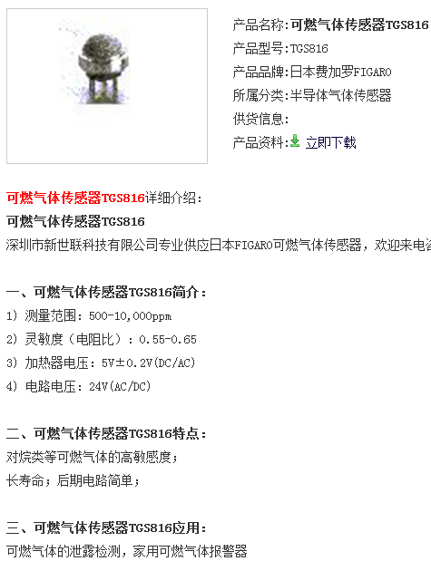
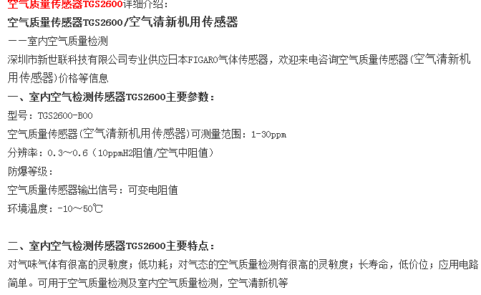
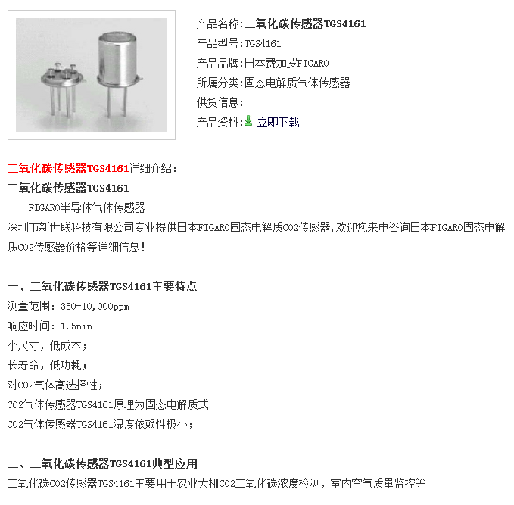
型号
传感器增益
安装类型
宽度
封装类型
尺寸
引脚数目
接口类型
最低工作温度
最大工作电源电压
最小工作电源电压
最高工作温度
精确度
输出类型
长度
高度

